Visualizador de datos de Visio
Diagrama de flujo básico: visualizador de datos
Tres sencillos pasos para crear diagramas de procesos a partir de sus datos.

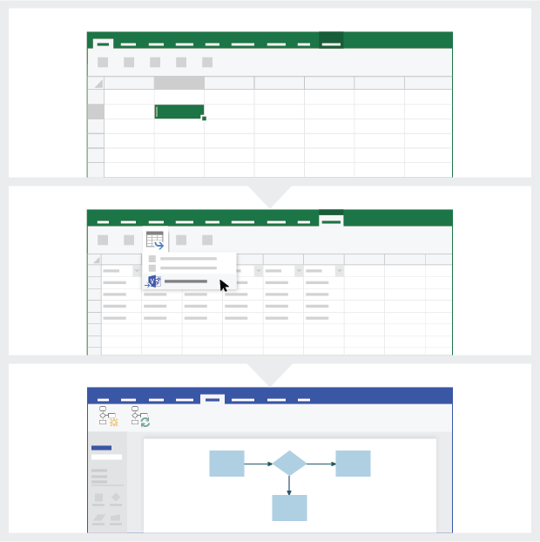
 | 1 | Agregar los datos de proceso Utilice esta plantilla de Excel para agregar sus datos de proceso en la hoja titulada "Mapa de proceso".

 | 2 | Exportar a Visio Seleccione la tabla en la hoja “Mapa de proceso” para ver la pestaña Diseño de herramientas de tabla. Haga clic en la opción Exportar y, a continuación, haga clic en “Exportar tabla a diagrama de Visio” para crear el diagrama en Visio.

 | 3 | Obtener el diagrama Visio crea las formas y los conectores y realiza el diseño automáticamente.

Comprender el mapa de proceso >

 |  | Nota: Esta característica solo está disponible en Visio Pro para O365. Si no tiene Visio Pro instalado, la opción “Exportar tabla a diagrama de Visio” no estará disponible.

Comprender el mapa de proceso
Diagrama de flujo básico: visualizador de datos
Esta hoja le ayudará a comprender el significado de las columnas de datos en el mapa de proceso.

Identificador de paso de proceso
Los valores de esta columna deben identificar únicamente sus pasos de procesos, por ejemplo 1,2,3... o P100,P200,P300... Este campo es obligatorio.

Descripción del paso de proceso
Agregue una breve descripción sobre sus pasos de procesos en esta columna. Esta descripción se muestra como texto de forma para los pasos de procesos en Visio.

Identificador de paso siguiente
Agregue el "Identificador de paso de proceso" del paso siguiente en esta columna. Nota: Si algún paso de proceso tiene varios pasos siguientes, éstos se deben representar como valores separados por comas, por ejemplo, "2,3" o "P200,P300".

Comencemos >
Etiquetas de conector
Agregue el texto del conector para los conectores de salida de cualquier paso de proceso en esta columna. Nota: Las etiquetas de varios pasos siguientes de un proceso deben representarse como valores separados por comas, por ejemplo, "Sí,No", en el mismo orden que el de los pasos de salida.

Tipo de forma
Agregue palabras clave para tipos de forma en esta columna, que contiene una lista de todas las formas de diagrama de flujo disponibles en Visio. Recomendación: Seleccione un valor de tipo de forma válido de los que están disponibles en la lista desplegable.

Metadatos / Datos métricos
El resto de las columnas son columnas métricas o de metadatos para los pasos de procesos. Puede agregar cualquier número de columnas adicionales.

Prueba de Visio Pro
Probar ahora
¿Desea probar la nueva función?
Descargue ahora la versión de prueba de Visio Pro para Office 365

INICIO

COMPROBAR MULTAS POR EXCESO DE ALCOHOL

COMPROBAR MULTAS POR EXCESO DE VELOCIDAD

VMAX
MULTA>20KM/H
MULTA>40KM/H
MULTA>50KM/H
NUMERO DE RADARES OPERATIVOS

NOMBRE DNI

DIA
MES
AÑO
FECHA

NUMERO MATRICULA

TASA ALCOHOL

DIA
MES AÑO

FECHA

¿NOBEL?

RADAR SANCIONADOR

SÍ
NO

MULTA

TASA>50
TASA>80
TASA>80
TASA>90

MULTA

